Capturas de pruebas realizadas
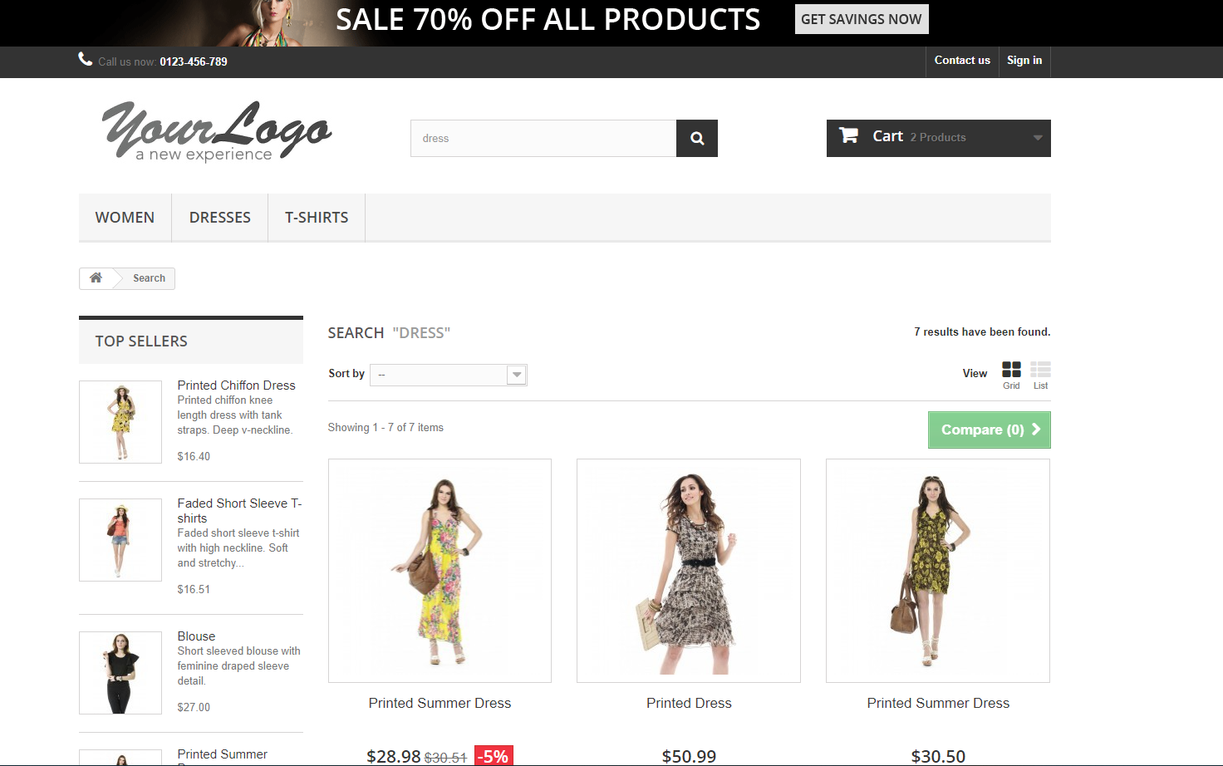
Entrada

La página principal (home page) debe mostrar las secciones detalladas en el archivo de diseño. El archivo de diseño puede ser encontrado en los documentos adjuntos del correo.

Pagina Web en Google Chrome | Layout

El diseño debe ser compatible con múltiples navegadores web. Los navegadores web soportados son Microsoft Edge, Google Chrome, Mozilla Firefox y Safari (si tienes MacOS) en sus últimas versiones.

Pagina Web en Microsoft Edge | Pagina Web en Mozilla Firefox

En las búsquedas, el usuario debe ser capaz de encontrar todos los productos que contienen la palabra utilizada, así como también debe estar presente en el título del producto.

En el formulario Contact, todos los campos deben ser validados antes de enviar un mensaje.

Flujo para agregar algo al carrito

